Hinweise
Was wird mit Hilfe des erweiterten KiBiz-Rechners, Tabellenblatt „Std-Berechnung KiBiz“, dargestellt?
-die Mindestbesetzung gem. KiBiz + zusätzliche Stunden für Inklusionskinder nach KiBiz bei Platzreduzierung
-Fachkraftstunden (im Folgenden FKS) für Pastorale Arbeit
-FKS für Vertretung

Durch den Eintrag der Kinderzahlen (tatsächliche Kinderzahlen) werden die Stunden für die Mindestbesetzung (FK/EK + Leitungfreistellung) errechnet

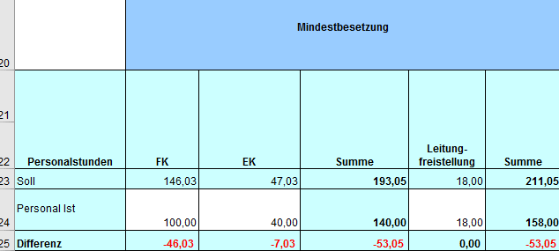

Für die Berechnung der FKS für Vertretung muss die Anzahl der Gruppen unbedingt eingegeben werden.

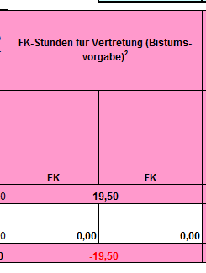

 | Ergebnis:

Bei einer Aufnahme von Kindern mit Behinderung und einer Platzreduzierung
sind die behinderten Kinder in die Spalte "D" einzutragen.
Dies dient der Berechnung der FK/EK Stunden zum Ausgleich der Platzreduzierung.

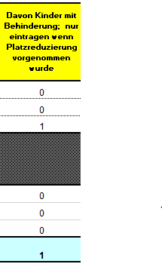
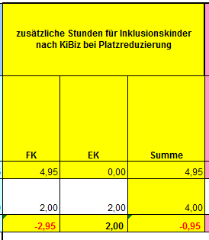

Die Stunden aus der FInk-Finanzierung sind nun im Tabellenblatt "Gesamtstunden" einzutragen (keine automatisierte Übertragung).

Tabellenblatt "Std-Berechnung BTHG"

Zur Anwendung des Rechners ist zu wählen, nach welchem Modell die Berechnungen erfolgen sollen, Gruppenstärkeabsenkung oder Zusatzkraft.

Durch die Eingabe der Kinderzahlen im entsprechenden Modell (Zeile 4 und/oder 5), erfolgt die Berechnung der SOLL-Stunden gemäß Landesrahmenvertrag
Dabei ist es zu beachten , ob es sich um U3- oder Ü3-Kinder handelt.

Tabellenblatt "Gesamtstunden"

Hier wird das Gesamtkontingent an FK- und EK-Stunden zusammengeführt.
Die blau markierten Felder werden automatisch mit SOLL- und IST-Stunden befüllt, wenn in den Tabellenblättern "Std-Berechnung KiBiz" und "Std-Berechnung BTHG" die entsprechenden Eingaben vorgenommen wurden.
Die gelb markierten Felder sind bei Bedarf manuell auszufüllen.
Die Stunden aus der FInk-Finanzierung sind mit 3,9 Stunden/pro Kind einzutragen.

Tabellenblatt "Finanzberechnung"

In diesem Tabellenblatt wird die Finanzberechnung durchgeführt.
Die Kinderzahlen werden automatisch aus dem Tabellenblatt "Stundenberechnung KiBiz" übernommen.
Sie bleiben identisch, wenn keine Kinder mit Behinderung berücksichtigt werden müssen!
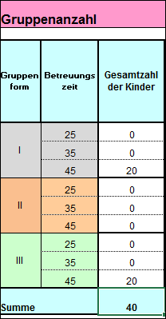

Bei einer Aufnahme von Kindern mit Behinderung ist darüber hinaus die Anzahl der behinderten Kinder in die Spalte "C" entsprechend einzutragen.

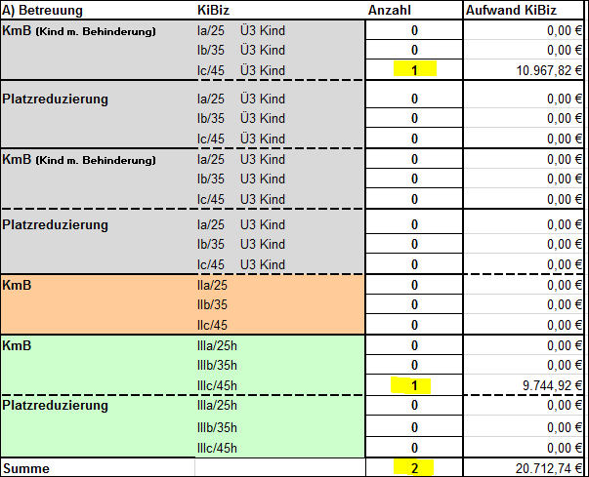

Diese Eingabe dient der richtigen KiBiz-Finanzermittlung.
Die Kinder mit Behinderung werden lt. KiBiz separat pauschaliert, sie müssen daher aus der Gruppenform herausgerechnet werden.
Die Einbeziehung der Kinder mit Behinderung erfolgt dann automatisch.

Berechnung vor Eingabe der KmB |  |  | Berechnung nach Eingabe der KmB

 |  | - 1 Kind

 |  | - 1 Kind

 |  | + 2 Kinder

Sind Kinder mit BTHG-Leistungen vorhanden und im Tabellenblatt "Stundenberechnung BTHG" im entsprechenden Modell erfasst, werden diese automatisch aus dem Tabellenblatt "Stundenberechnung BTHG" übernommen. Die Summe BTHG wird daneben ausgewiesen. Von diesem Betrag sind die "Pflichtstunden BTHG (Muss)" vorzuhalten.

 |  |  | Tabellenblatt Finanzberechnung

 |  |  | "Falsch" bedeutet: Dieses Modell findet keine Anwendung!

Die Gegenüberstellung von erhöhter/n Kindpauschale/n für KmB und der/n jeweils zu Grunde liegenden Regelpauschale(n) sowie evtl. Platzreduzierungen ergibt eine Differenz, die für den behinderungsbedingten Personal-Mehraufwand steht (u.U. ein Minuswert). Damit sollen die laut Landesrahmenvertrag (BTHG) noch aus KiBiz zu ergänzenden Stunden finanziert werden ("kalkulierte Werte aus KiBiz" (Soll)).

